Тех задание
Техническое задание на застройку коллективного выставочного стенда предприятий Белтопгаз для участия в XV Петербургском международном газовом форуме, который состоится в период с 6 по 9 октября 2026 г. в г. Санкт-Петербурге (Российская Федерация).
 | Анкета компании-застройщика
 | Название компании:
 | Контактное лицо:
 | Наличие портфолио (в наличии / нет в наличии) приложить дополнительно
 | Сайт (ссылка на веб-сайт)
 | Свидетельство о регистрации (данные о регистрации, ИНН) приложить дополнительно
 | Опыт работы (возраст компании)
 | Опыт работы с Белинтерэкспо (совместные проекты)
 | Местоположение главного офиса (только город)
 | Местоположение производственного цеха (только город)
 | Есть ли заказы на выставке помимо Белинтерэкспо (да / нет)

На схеме павильона "Национальная экспозиция Республики Беларусь"
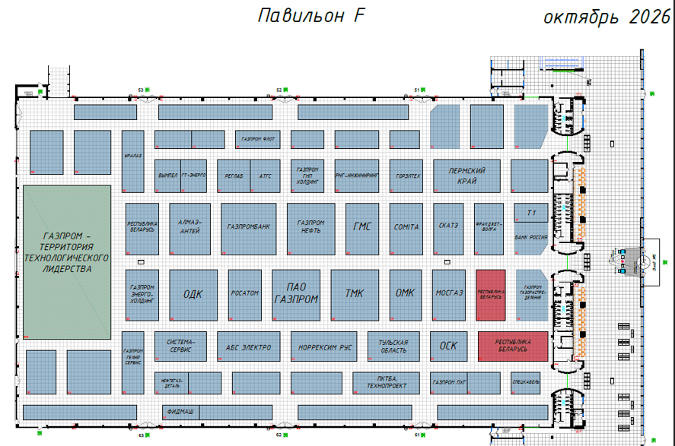 |  |  | Выставка | ПМГФ
 |  |  | Дата | 6-9 октября 2026
 |  |  | Город | Санкт-Петербург (РФ)
 |  |  | Экспонент | УП "Белинтерэкспо" БелТПП
 |  |  | Метраж | 152 кв.м.
 |  |  | Размеры | 19*8
 |  |  | Павильон и номер стенда | Павильон F
 |  |  | Дизайн-проект | УП "Белинтерэкспо" БелТПП
* Разделы заполняются и дополняются компанией-застройщиком
Пол:
 | Перечень | Описание |  | Цена | Кол-во |  | Сумма
1 | Подиум ковет темно серый подсветка по периметру стенда | 7 см, светодиодная лента по периметру |  |  | 152 | м²
ИТОГО:
Конструктив стенда:
№ | Перечень | Описание | Фото | Цена | Кол-во |  | Сумма
1 | Подсобное помещение | Каркас стен с баннером Экран и рама устанавливается предприятием самостоятельно |  |  | 1 | шт.
3 | Дверь в подсобку | Дверь с фурнитурой, ключами, порталом и металлическим порогом |  |  | 1 | шт.
4 | Подвесная конструкция согласно дизайн-проекту | Каркас с баннером (светло-серый лицевая, торец темно-серый) |  |  | 1 | шт.
9 | Подвесная конструкция круглая | Каркас с баннером (темно-серый) |  |  | 1 | шт.
 | Флаг и надпись | Фрезерная резка по ПВХ пластик белый глянец |  |  | 4 | шт.

ИТОГО:
Мебель и оборудование:
№ | Перечень | Описание | Фото | Цена | Кол-во |  | Сумма
1 | Стул для перегововров | белый |  |  | 15 | шт.
2 | Стул барный | белый |  |  | 2 | шт.
3 | Стол для переговоров | белая столешница |  |  | 3 | шт.
4 | Тумба ресепшн | 2200х300х800 2шт со светодиодной подсветкой синего цвета |  |  | 2 | шт.
5 | Ресепшн угловой | 4300х1780х1040 со светодиодной подсветкой синего цвета | 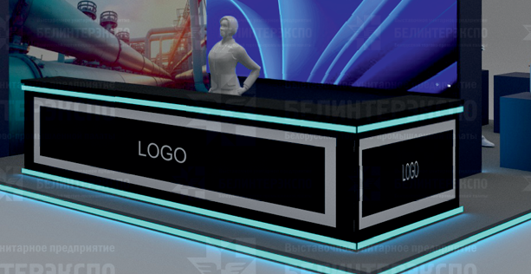 |  | 1 | шт.
6 | Тумба под экспонат малая, низкая | 700х700х400 |  |  | 1 | шт.
7 | Тумба под экспонат | 700х700х800 7шт | 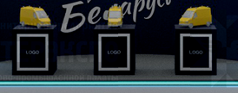 |  | 8 | шт.
8 | Каркас для экрана и 2х TV | 3600х500х2900 | 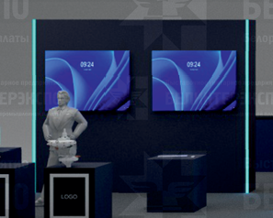 |  | 1 | шт.
9 | Каркас для 2х TV | 1800х350х2400 | 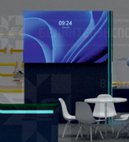 |  | 1 | шт.
 | Тумба своя (необходимо оклеить или оформить карказ в дизайн стенда) На тумбе аквариум (предусмотреть возможность чем или как залить туда около 1 т воды) | 2000х1000х555 | 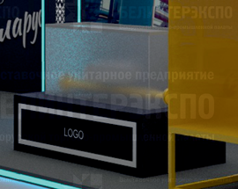
10 | Экран 3,5*2 м |  |  |  | 1 | шт.
11 | Оборудование для трансляции видеоматериалов на экране | комплект |  |  | 1 | шт.
12 | TV | 55' |  |  | 4 | шт.
13 | Растение в горшке | Высокое живое для декора |  |  | 5 | шт.
14 | Флаги на подставке РБ и РФ | Подставка пластик белый |  |  | 8 | комп.
15 | Урна мал |  |  |  | 10 | шт.
ИТОГО:
Подсобное помещение:
№ | Перечень | Описание | Фото | Цена | Кол-во |  | Сумма
1 | Стеллаж | 1*2*0.5 м | 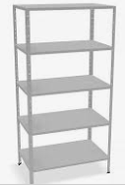 |  | 2 | шт.
2 | Стол |  |  |  | 1 | шт.
3 | Стул складной |  |  |  | 1 | шт.
4 | Кофемашина зерновая + кофе | 1 кг |  |  | 4 | шт.
5 | Чайник + чай в пакетах | 250 черный 250 зеленый |  |  | 1 | компл.
6 | Сахар | 5 г. |  |  | 2000 | шт.
7 | Куллер + вода 19 л. | 10 бутлей |  |  | 1 | компл.
8 | Стаканы для горячих и холодных напитков (картон) | 250 мл |  |  | 1000 | шт.
9 | Деревянные палочки для размешивания |  |  |  | 2000 | шт.
10 | Зеркало настенное |  |  |  | 1 | шт.
11 | Вешалка настенная | 10 крючков |  |  | 1 | шт.
12 | Вашалка напольная |  |  |  | 1 | шт.
13 | Урна большая бол. |  |  |  | 1 | шт.
14 | Пакеты мусорные бол. и мал. | бол 10-15 шт в уп. мал 50-70 шт в уп. |  |  | 5 | компл.
15 | Салфетки сухие и влажные | 150-200 шт в упаковке |  |  | 7 | шт.
16 | Салфетки для уборки | упаковка |  |  | 5 | шт.
17 | Средство для уборки/стекол | спрей |  |  | 2 | шт.
ИТОГО:
Коммуникации и освещение:
№ | Перечень | Описание |  | Цена | Кол-во |  | Сумма
1 | Прожектор | Споты на подвесе |  |  | 70 | шт.
2 | Розетка | Согласно плану |  |  | 40 | шт.
3 | Подвод электричества | Согласование точек подключения |  |  | 1 | компл.
4 | Электроподключение |  |  |  | 1 | услуга
5 | Электрический щиток с замком |  |  |  | 1 | шт.
ИТОГО:
Аккредитация:
№ | Перечень | Описание |  | Цена | Кол-во |  | Сумма
1 | Аккредитация стенда | - |  |  | 152 | кв.м
ИТОГО:
Производственные расходы:
№ | Перечень | Описание |  | Цена | Кол-во |  | Сумма
1 | Монтажные / демонтажные работы дневные | - |  |  | 1 | услуга
2 | Транспортные расходы (с оформлением пропусков) | - |  |  | 1 | услуга
3 | Ежедневная уборка стенда | Сопровождение на протяжении застройки и мероприятия, утренняя уборка |  |  | 1 | услуга
4 | Огнетушители | при необходимости |  |  |  | шт.
ИТОГО:
ИТОГО РАБОТ:
НАЛОГИ (Система налогобложения_____________):
ИТОГО С НАЛОГАМИ:

